Лист1
№ | Дата выявления | Владелец | Район города | Адрес размещения | Тип конструкции | Содержание | Фото конструкции
1 | 11.12.2025 | ИП ГУРОВ КИРИЛЛ АНАТОЛЬЕВИЧ | Нижегородский | пл. Максима Горького д. 5/76 | Конструкция в витрине | кредит и рассрочка… скидка… | 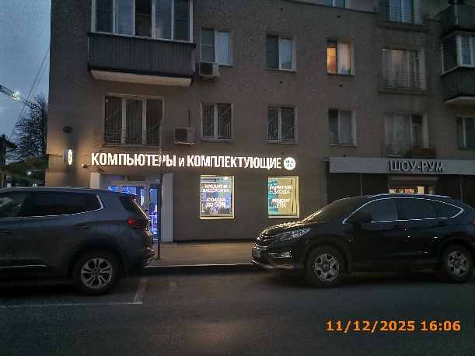
2 | 11.12.2025 | ИП ГУРОВ КИРИЛЛ АНАТОЛЬЕВИЧ | Нижегородский | пл. Максима Горького д. 5/76 | Конструкция в витрине | гарантия 3 года… ремонт ПК…
3 | 11.12.2025 | ИП Лагзян Давид Илюшович | Нижегородский | ул. Ошарская д. 5/31 | Настенная конструкция | шаурма | 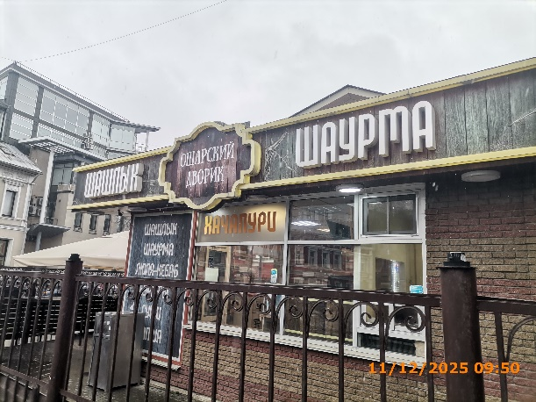
4 | 11.12.2025 | ИП Лагзян Давид Илюшович | Нижегородский | ул. Ошарская д. 5/31 | Не установленный Правилами тип | ошарский дворик
5 | 11.12.2025 | ИП Лагзян Давид Илюшович | Нижегородский | ул. Ошарская д. 5/31 | Настенная конструкция | шашлык
6 | 11.12.2025 | ИП Лагзян Давид Илюшович | Нижегородский | ул. Ошарская д. 5/31 | Конструкция в витрине | хачапури
7 | 11.12.2025 | ИП Лагзян Давид Илюшович | Нижегородский | ул. Ошарская д. 5/31 | Не установленный Правилами тип | шашлык шаурма люля… | 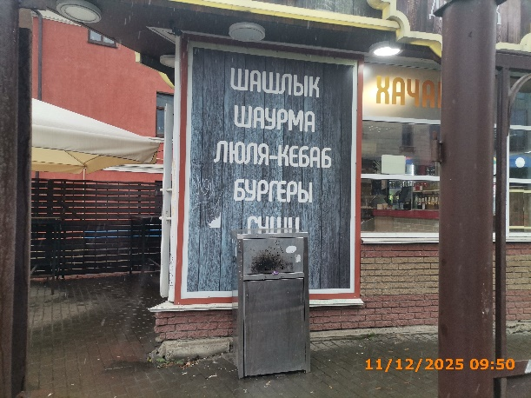
8 | 11.12.2025 | ИП Лагзян Давид Илюшович | Нижегородский | ул. Ошарская д. 5/31 | Настенная конструкция | шашлык шаурма | 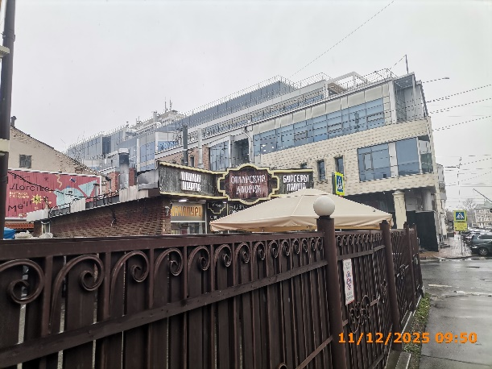
9 | 11.12.2025 | ИП Лагзян Давид Илюшович | Нижегородский | ул. Ошарская д. 5/31 | Не установленный Правилами тип | ошарский дворик
10 | 11.12.2025 | ИП Лагзян Давид Илюшович | Нижегородский | ул. Ошарская д. 5/31 | Настенная конструкция | бургеры лапша
11 | 11.12.2025 | ИП Лагзян Давид Илюшович | Нижегородский | ул. Ошарская д. 5/31 | Конструкция в витрине | хачапури
12 | 11.12.2025 | ИП Лагзян Давид Илюшович | Нижегородский | ул. Ошарская д. 5/31 | Конструкция в витрине | шаурма люля-кебаб… | 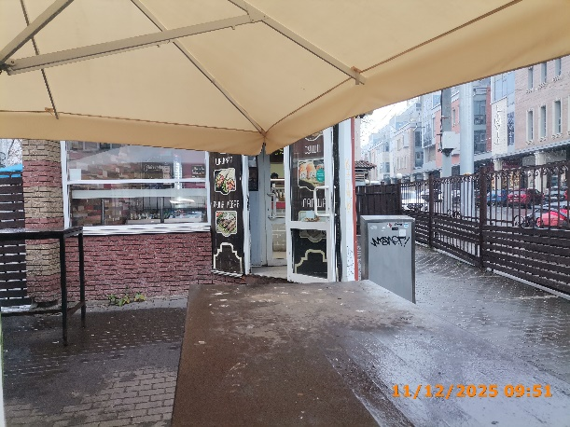
13 | 11.12.2025 | ИП Лагзян Давид Илюшович | Нижегородский | ул. Ошарская д. 5/31 | Конструкция в витрине | суши лапша…
14 | 12.12.2025 | Кузин Сергей Евгеньевич | Нижегородский | ул. Октябрьская д. 29 | Не установленный Правилами тип | На информационной конструкции отсутствует информационное содержание | 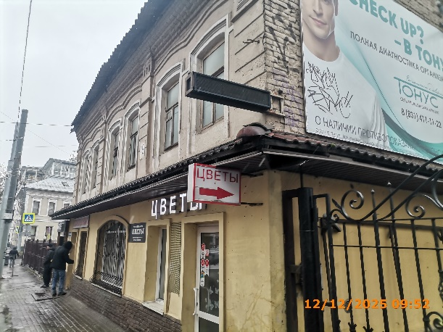
15 | 12.12.2025 | Кузин Сергей Евгеньевич | Нижегородский | ул. Октябрьская д. 29 | Консольная конструкция | цветы
16 | 12.12.2025 | Кузин Сергей Евгеньевич | Нижегородский | ул. Октябрьская д. 29 | Настенная конструкция | цветы | 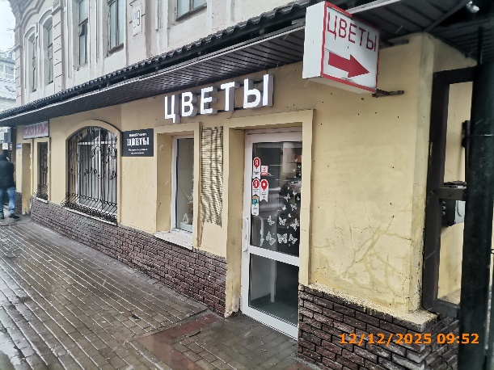
17 | 12.12.2025 | Кузин Сергей Евгеньевич | Нижегородский | ул. Октябрьская д. 29 | Не установленный Правилами тип | Sweet&Flowers… | 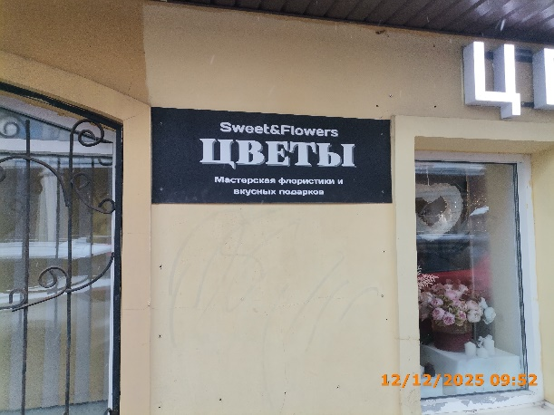
18 | 12.12.2025 | Кузин Сергей Евгеньевич | Нижегородский | ул. Октябрьская д. 29 | Не установленный Правилами тип | автозапчасти для иномарок | 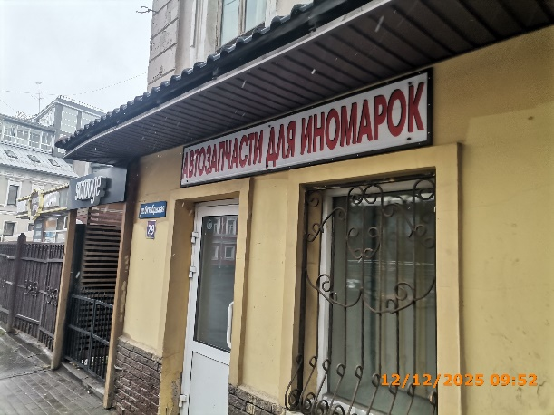
19 | 12.12.2025 | Кузин Сергей Евгеньевич | Нижегородский | ул. Октябрьская д. 29 | Не установленный Правилами тип | scrooge | 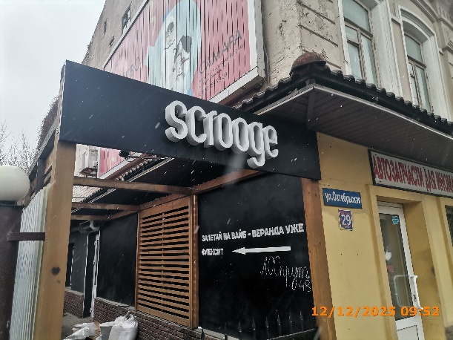
20 | 12.12.2025 | Кузин Сергей Евгеньевич | Нижегородский | ул. Октябрьская д. 29 | Не установленный Правилами тип | залетай на вайб… | 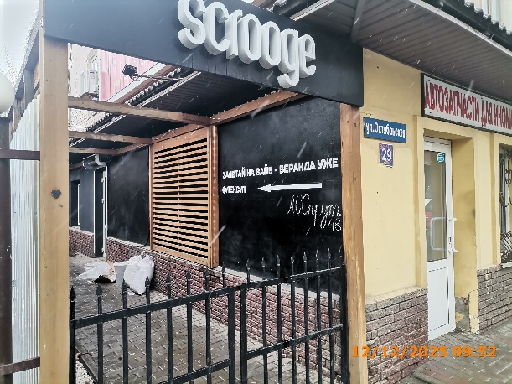
21 | 12.12.2025 | ООО "ПОДПИСНЫЕ ИЗДАНИЯ" | Нижегородский | ул. Октябрьская д. 11 | Не установленный Правилами тип | подписные издания | 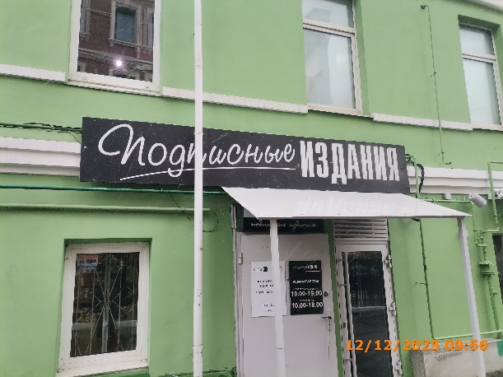
22 | 12.12.2025 | ООО "ПОДПИСНЫЕ ИЗДАНИЯ" | Нижегородский | ул. Октябрьская д. 11 | Не установленный Правилами тип | книги… | 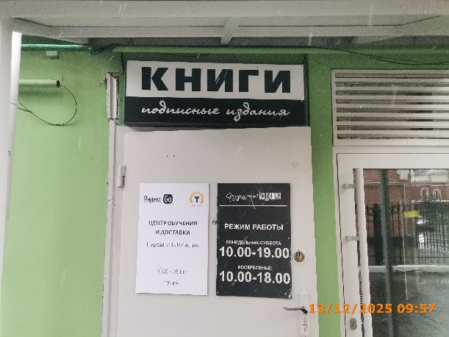
23 | 12.12.2025 | ООО "ДВОРЯНСКОЕ" | Нижегородский | ул. Октябрьская д. 11А | Не установленный Правилами тип | mercure hotel | 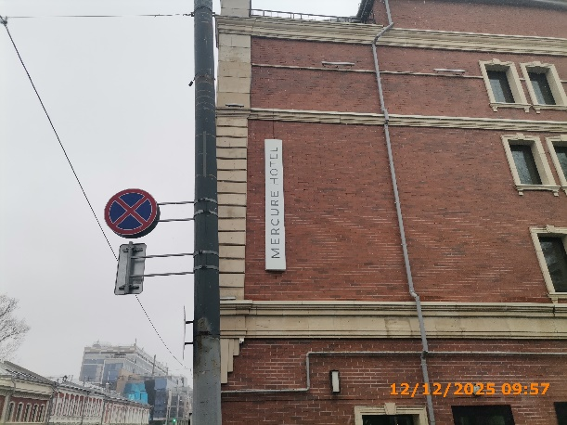
24 | 12.12.2025 | ИП ХРАМОВА МАРИЯ ЮРЬЕВНА | Нижегородский | ул. Максима Горького д. 184 | Конструкция в витрине | детский летний арт клуб… | 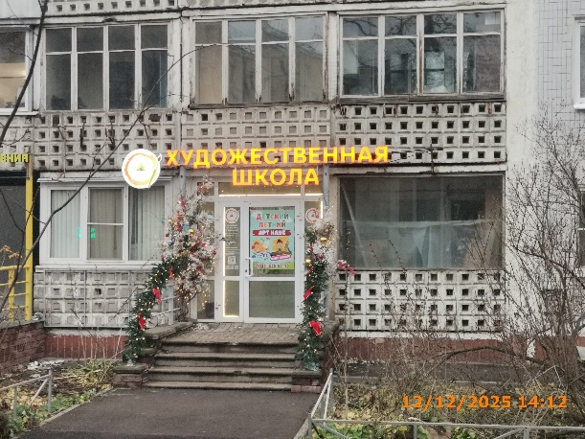
25 | 12.12.2025 | ООО "СТК" | Нижегородский | ул. Провиантская д. 26 | Не установленный Правилами тип | салон-парикмахерская | 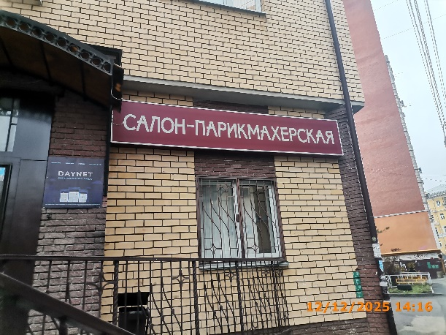
26 | 12.12.2025 | Не установлен | Нижегородский | ул. Белинского д. 110 | Конструкция в витрине | гелиевые шары | 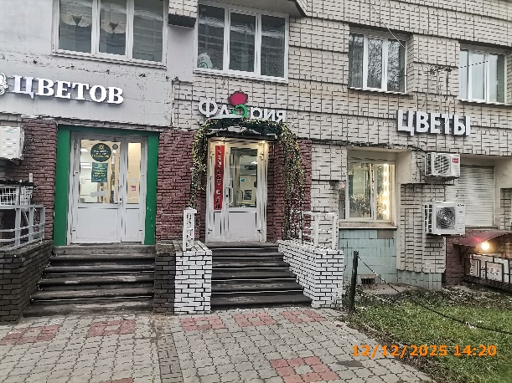
27 | 12.12.2025 | Не установлен | Нижегородский | ул. Белинского д. 110 | Конструкция в витрине | аренда… | 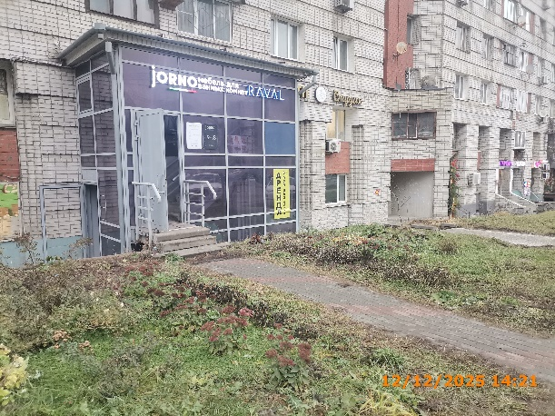
28 | 12.12.2025 | ИП ЗАРБАЛЫЕВ НАДЖАФАЛЫ ТАВАККЮЛ ОГЛЫ | Нижегородский | ул. Ошарская д. 21 | Настенная конструкция | хозтовары текстиль | 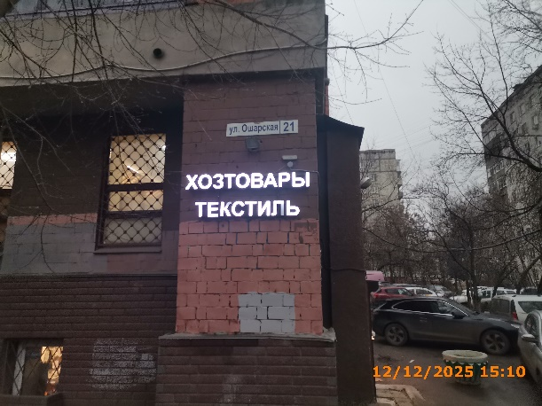
29 | 12.12.2025 | ИП КОРОСТЕЛЕВ ЮРИЙ СЕРГЕЕВИЧ | Нижегородский | ул. Академика Блохиной д. 3 | Не установленный Правилами тип | family community | 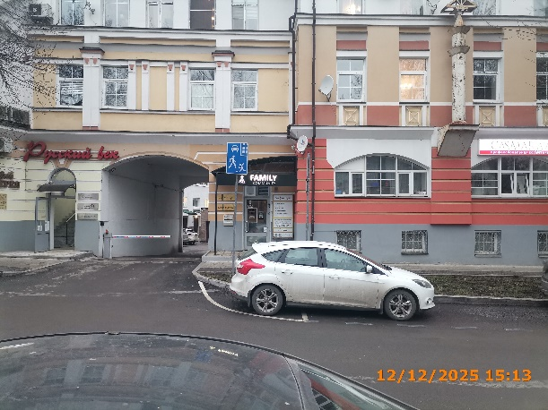
30 | 12.12.2025 | ООО "ЗАГАРСПОРТ.РУ" | Нижегородский | ул. Академика Блохиной д. 3 | Не установленный Правилами тип | CASMARA | 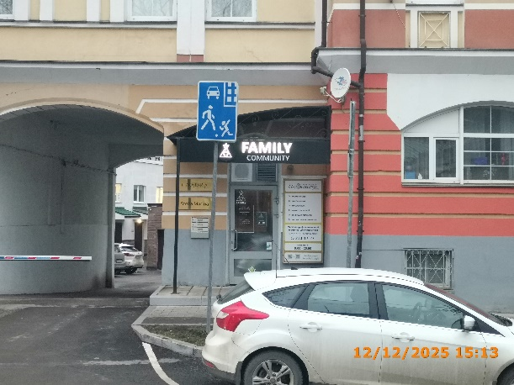
31 | 12.12.2025 | ООО "ЗАГАРСПОРТ.РУ" | Нижегородский | ул. Академика Блохиной д. 3 | Не установленный Правилами тип | Stella Marina
32 | 12.12.2025 | ООО "ЗАГАРСПОРТ.РУ" | Нижегородский | ул. Академика Блохиной д. 3 | Не установленный Правилами тип | косметология массаж лица массаж тела…
33 | 12.12.2025 | ООО "ЗАГАРСПОРТ.РУ" | Нижегородский | ул. Академика Блохиной д. 3 | Не установленный Правилами тип | casmara v профессиональная косметика | 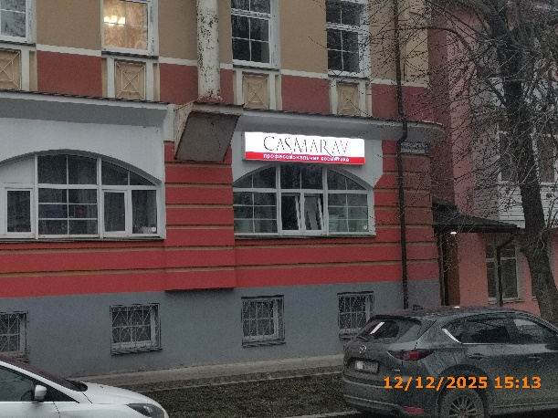
34 | 12.12.2025 | Не установлен | Нижегородский | ул. Варварская д. 27А | Не установленный Правилами тип | ShoWroom… | 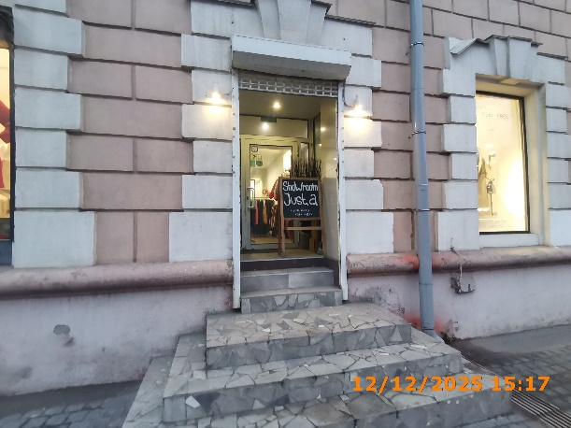
35 | 12.12.2025 | ИП ТРОФИМОВ ТИМУР СЕРГЕЕВИЧ | Нижегородский | ул. Максима Горького д. 160 | Конструкция в витрине | pro… | 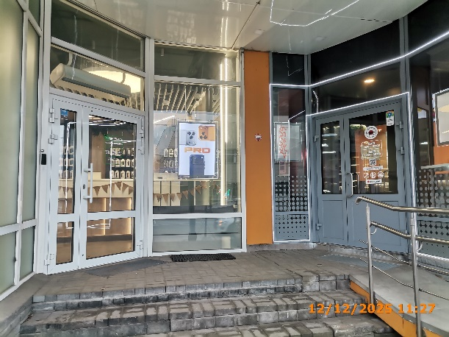
36 | 12.12.2025 | ИП ТРОФИМОВ ТИМУР СЕРГЕЕВИЧ | Нижегородский | ул. Максима Горького д. 160 | Конструкция в витрине | Рассрочка кредит… | 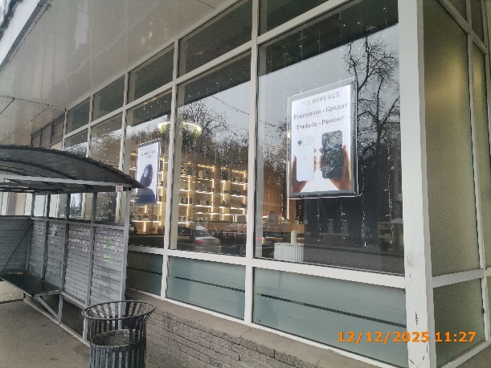
37 | 12.12.2025 | ИП ТРОФИМОВ ТИМУР СЕРГЕЕВИЧ | Нижегородский | ул. Максима Горького д. 160 | Конструкция в витрине | выбирай лучшее с нами…
38 | 12.12.2025 | ИП ТРОФИМОВ ТИМУР СЕРГЕЕВИЧ | Нижегородский | ул. Максима Горького д. 160 | Конструкция в витрине | AIR | 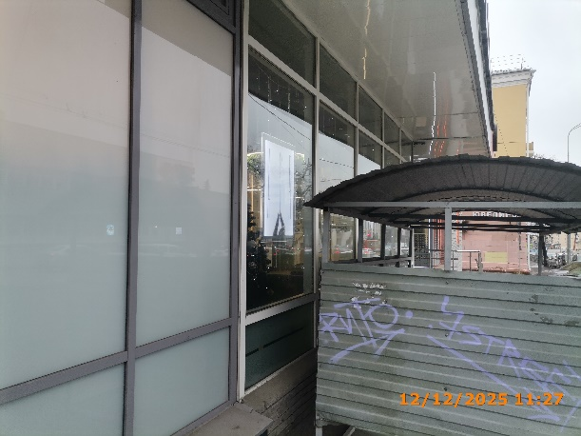
39 | 12.12.2025 | ИП КИСЕЛЕВ ИГОРЬ АЛЕКСАНДРОВИЧ | Нижегородский | ул. Максима Горького д. 160 | Не установленный Правилами тип | мы открылись | 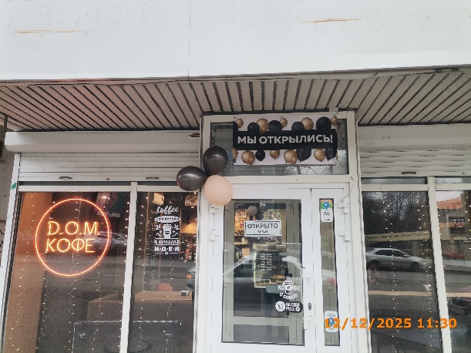
40 | 12.12.2025 | ИП КИСЕЛЕВ ИГОРЬ АЛЕКСАНДРОВИЧ | Нижегородский | ул. Максима Горького д. 160 | Конструкция в витрине | DOM кофе | 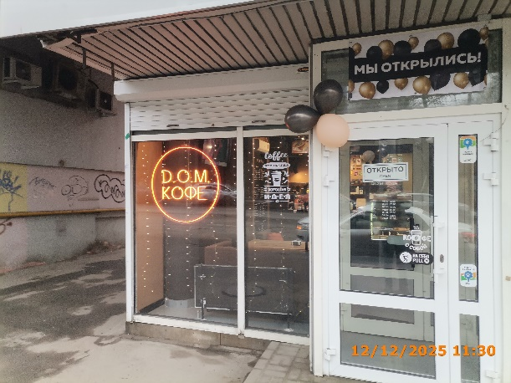
41 | 12.12.2025 | ПАО СБЕРБАНК | Нижегородский | ул. Октябрьская д. 35 | Крышная конструкция | логотип, сбер | 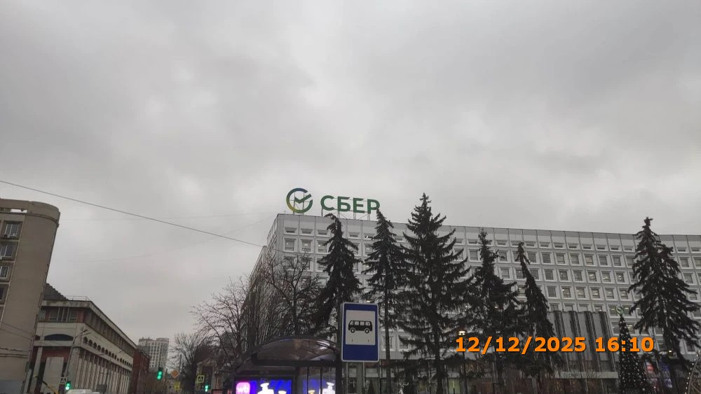
42 | 12.12.2025 | ООО "МАЙРЕСТ" | Нижегородский | ул. Большая Покровская д. 47 | Конструкция в витрине | R | 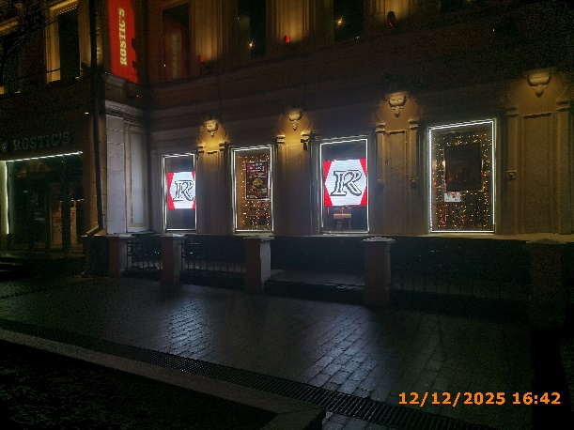
43 | 12.12.2025 | ООО "МАЙРЕСТ" | Нижегородский | ул. Большая Покровская д. 47 | Конструкция в витрине | новогоднее меню…
44 | 12.12.2025 | ООО "МАЙРЕСТ" | Нижегородский | ул. Большая Покровская д. 47 | Конструкция в витрине | R
45 | 12.12.2025 | ООО "МАЙРЕСТ" | Нижегородский | ул. Большая Покровская д. 47 | Конструкция в витрине | rostics…
46 | 12.12.2025 | ООО "НИМФА" | Нижегородский | наб. Нижне-Волжская д. 19 | Конструкция в витрине | естествознание стриптиз-бар | 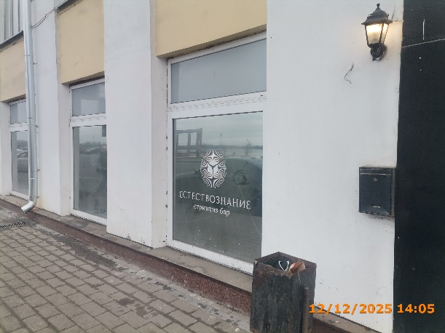
47 | 12.12.2025 | ООО "ЮСФУЛЛЕЙ" | Нижегородский | наб. Нижне-Волжская д. 17 | Конструкция в витрине | изображения | 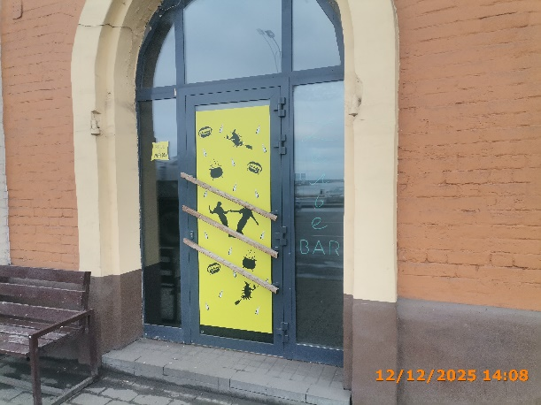
48
49
50
51
52
53
54
55
56
57
58
59
60
61
62
63
64
65
66
67
68
69
70
71
72
73
74
75
76
77
78
79
80
81
82
83
84
85
86
87
88
89
90
91
92
93
94
95
96
97
98
99
100
101
102
103
104
105
106
107
108
109
110
111
112
113
114
115
116
117
118
119
120
121
122
123
124
125
126
127
128
129
130
131
132
133
134
135
136

151
152
153
154
155
156
157
158
159
160
161
162
163
164
165
166
167
168
169
170
171
172
173
174
175
176
177
178

